상품제안서
구포국수 1개 명절 선물 설선물 추석선물 설날, 3p, 5p문의, 판촉물 사은품 답례품 단체 행사 선물세트 기프트 | 상품코드: F30068

 |  |  |  |  |  |  | 02-412-0044 | www.easy1.co.kr
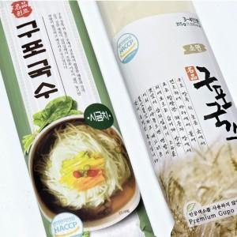

【상세/제작정보】 | 입고일에따라 디자인 변경 될수도 있습니다

【인쇄/포장옵션】 | / 포장불가능

【공급단가】 | 수량 | 500~ | 1,000~ | 3,000~ | 5,000~ | 10,000~
*VAT별도 | 단가 | 1,220원 | 1,200원 | 1,170원 | 1,120원 | 1,080원

【상품 URL】 | https://dev.easy1.co.kr:443/src/goods_detail.php?gdno=30068

